List1
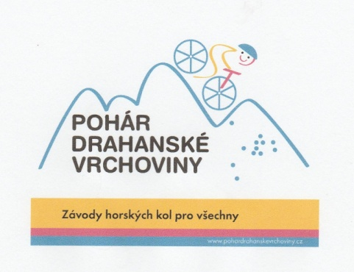

MTB "Vrchovina" 2021 - pořadí "Grand Slam"

Pořadí |  | Benešov | Boskovice | Knínice | Blansko | Celekm
1. | Šich Petr | 75 | 65 | 75 | 75 | 290
2. | Neset Jan | 60 | 38 | 65 | 65 | 228
3. | Ošťádal Jiří | 50 | 34 | 55 | 55 | 194
4. | Vrbacký Tomáš | 55 | 0 | 50 | 60 | 165
5. | Balcárek Vít | 40 | 30 | 60 | 0 | 130
6. | Zelený Ondřej | 65 | 55 | 0 | 0 | 120
7. | Štindl Matěj | 34 | 22 | 0 | 50 | 106
8. | Čefelín Radek | 0 | 11 | 40 | 38 | 89
9. | Hovanec Martin | 0 | 0 | 38 | 45 | 83
10. | Hrubeš Mikuláš | 32 | 15 | 0 | 34 | 81

